Hoja1
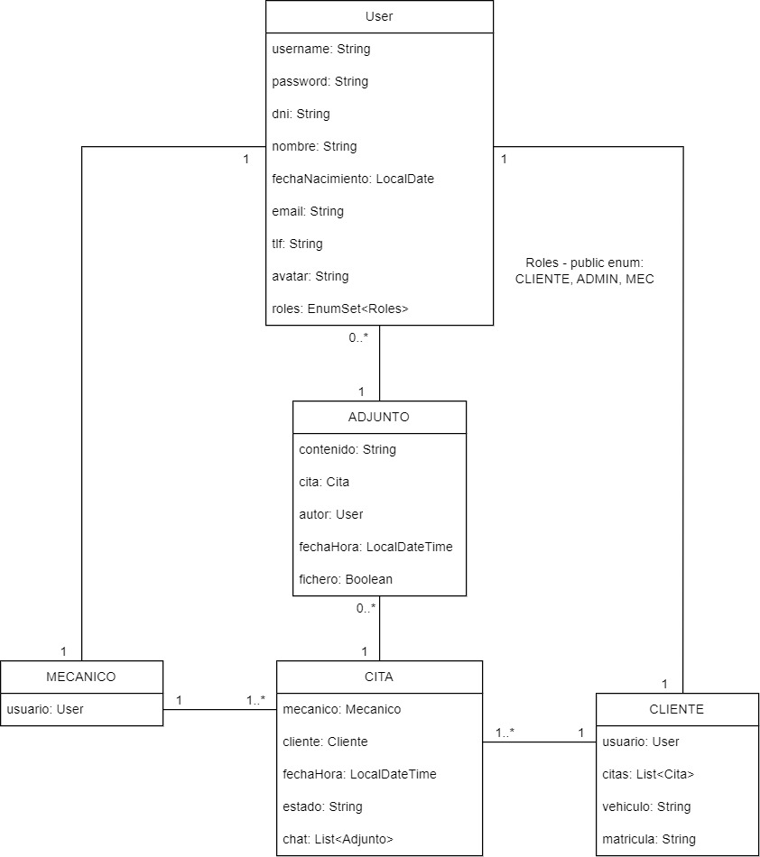
HISTORIA DE USUARIO | TIPO | ESTADO | RUTA
Como OCASIONAL-ADMIN-MEC, quiero crear un nuevo usuario HABITUAL | POST | DONE | /noauth/user/register
Como OCASIONAL, quiero loguearme | POST | DONE | /noauth/user/login
Como HABITUAL, quiero ver mis detalles de usuario | GET ID | DONE | /auth/cliente/me
Como HABITUAL, quiero ver el histórico completo de mis citas | GET ID | DONE | /auth/cliente/me/citas
Como HABITUAL, quiero pedir una cita | POST | DONE | /auth/cita/cliente
Como HABITUAL, quiero modificar una cita | PUT | DONE | /auth/cita/{id}/cliente
Como HABITUAL, quiero modificar mis datos personales/usuario | PUT | DONE | /auth/cliente/me
Como ADMIN, MEC, HABITUAL, quiero modificar mi contraseña | PUT | DONE | /auth/user/changePsw
Como HABITUAL, quiero darme de baja | DELETE | DONE | /auth/cliente/me
Como HABITUAL, quiero cancelar una cita | DELETE | DONE | /auth/cita/{id}/cliente
Como ADMIN-MEC, quiero ver el listado completo de clientes | GET | DONE | /auth/cliente/
Como ADMIN-MEC, quiero ver el listado completo de mecánicos | GET | DONE | /auth/mecanico/
Como ADMIN-MEC, quiero ver el listado completo de citas | GET | DONE | /auth/cita/
Como ADMIN-MEC, quiero ver los detalles de un cliente | GET ID | DONE | /auth/cliente/{id}
Como ADMIN, quiero ver los detalles de un mecánico o admin | GET ID | DONE | /auth/mecanico/{id}
Como ADMIN-MEC quiero ver mis detalles de un mecánico o admin | GET ID | DONE | /auth/mecanico/me
Como HABITUAL-ADMIN-MEC, quiero ver los detalles de una cita | GET ID | DONE | /auth/cita/{id}
Como ADMIN, quiero crear un admin | POST | DONE | /auth/mecanico/admin
Como ADMIN, quiero crear un mecánico | POST | DONE | /auth/mecanico/mec
Como ADMIN-MEC, quiero crear una cita | POST | DONE | /auth/cita/mecanico/{id}
Como ADMIN, quiero modificar los datos de un mecánico o un admin | PUT | DONE | /auth/mecanico/{id}
Como ADMIN-MEC, quiero modificar los datos de una cita | PUT | DONE | /auth/cita/mecanico/{id}
Como ADMIN-MEC-HABITUAL, quiero comentar en una cita | POST | DONE | /auth/cita/{id}/mensaje
Como ADMIN, quiero eliminar un mecánico o un admin | DELETE | DONE | /auth/mecanico/{id}
Como ADMIN, quiero eliminar un cliente | DELETE | DONE | /auth/cliente/{id}
Como ADMIN-MEC, quiero cancelar una cita | DELETE | DONE | /auth/cita/{id}
Como ADMIN-MEC-HABITUAL quiero modificar mi foto de perfil | PUT | DONE | /auth/user/avatar
Como ADMIN-MEC-HABITUAL quiero subir varios ficheros una cita mia | POST | DONE | /auth/cita/{id}/fichero
Como ADMIN-MEC-HABITUAL quiero borrar un adjunto de una cita mia | DELETE | DONE | /auth/cita/{idC}/adjunto/{idF}
Como ADMIN-MEC-HABITUAL, quiero hacer logout | - | DONE

ADMIN: mrl26 / admin1234
MEC: asp14 / mec1234
CLIENTE: jjml4 / cli1234
README + SWAGGER + COLECCIÓN POSTMAN
PASAR A PROD APPLICATIONPROPERTIES

PORQUE PETA SIEMPRE AL CARGAR EN PROD CON ESTE ERROR: Caused by: org.postgresql.util.PSQLException: ERROR: relation "mecanico" does not exist

SI SE ELIMINA UNA CITA EN TRÁMITE O ACEPTADA SE BORRAN LOS ADJUNTOS, Y SI HAY FOTOS, LAS QUE ESTÉN EN LA CARPETA???

BUSCAR FOTO QUE NO EXISTE PARA TRATAR EL ERROR

SI HAGO POST DE FICHERO SIN METER NADA, DA ERROR 500, PUEDE SER PORQUE LLAMO A FILESTORAGESYSTEM Y NO A STORAGE SERVICE. MIRAR EJEMPLO LUISMI

BORRAR TODO PARA VER QUE NO PETA

HACER QUE PARA ELIMINAR O CANCELAR ALGO, HAYA QUE HACER UN ONLONGPRESSED, Y QUE EL ONTAP O EL ONPRESSED MUESTR EL SHOWSNACKBAR: showSnackbar("Deja pulsado para darte de baja", context);

